关系图
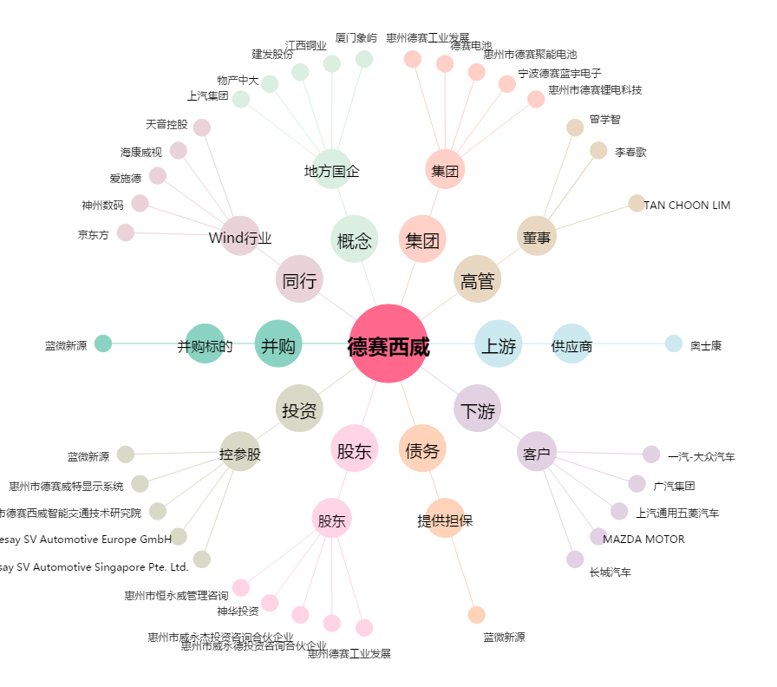
德赛西威[002920.SZ] - 关系概览图

